Worksheet
 |  |  |  |  | 8 (812) 565 05 34 |  |  | sales@miniworks.ru
 |  |  |  |  | Екатеринбург |  |  | отдел продаж
 |  |  | Адрес |  |  |  |  | Режим работы
 |  |  | Екатеринбург |  |  |  |  | Пн – Пт: с 8:00 до 18:00
416.012.001.001
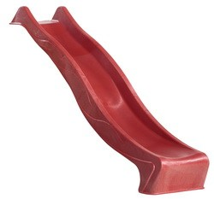 |  | 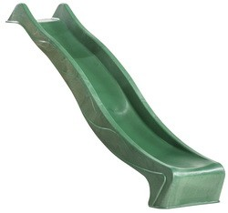 |  | 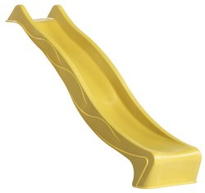 |  | 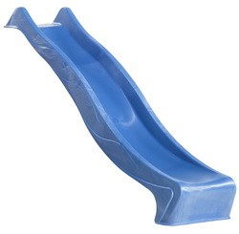 |  | 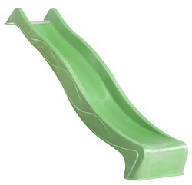 |  | 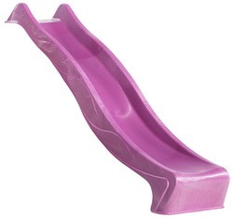
Артикул |  | Цвет |  | от 10000 | от 5000 | от 1000 | от 500 | от 100 | розница | Наличие на 06.08.2026
416.012.001.001 |  | красный |  | ― | ― | ― | ― | ― | 14000.00р. | —
416.012.003.001 |  | желтый |  | ― | ― | ― | ― | ― | 14000.00р. | —
416.012.002.001 |  | зеленый |  | ― | ― | ― | ― | ― | 14000.00р. | —
416.012.004.001 |  | синий |  | ― | ― | ― | ― | ― | 14000.00р. | —
416.012.013.001 |  | салатовый |  | ― | ― | ― | ― | ― | 14000.00р. | —
416.012.007.003 |  | бирюзовый |  | ― | ― | ― | ― | ― | 14000.00р. | —
416.012.010.001 |  | сиреневый |  | ― | ― | ― | ― | ― | 14000.00р. | —
 | Все цены указаны в рублях и включают в себя НДС. Все цены указаны при условии 100% предоплаты и действительны в течение 5 дней. Все цены указаны при условии самовывоза продукции со склада в г. Екатеринбург (для иногородних клиентов доставка до склада ТК в г. Екатеринбург бесплатна). Все цены указаны за стандартный цвет для каждого вида изделия (изменение цвета на любой из предлагаемой палитры +20% к стоимости, изменение цвета на любой по системе RAL +50% к стоимости). О возможных сроках поставки заказного товара, необходимо уточнять заранее

